상품제안서
스웨이드 홍보비치타올 | 상품코드: S08766

 |  |  |  |  |  |  | 02-713-8555 | www.synergygift.co.kr
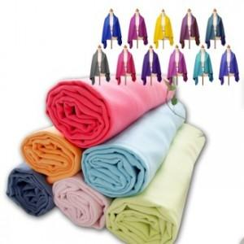

【상세/제작정보】 | <p>하단기본인쇄 무료&nbsp;</p>

【인쇄/포장옵션】 | 실크 / OPP(비닐)

【공급단가】 | 수량 | 200~ | 500~ | 1,000~ | 3,000~ | 5,000~
*VAT별도 | 단가 | 7,020원 | 6,760원 | 6,500원 | 6,240원 | 6,080원

【상품 URL】 | https://www.synergygift.co.kr:443/src/goods_detail.php?gdno=6196

